JOHDANTO
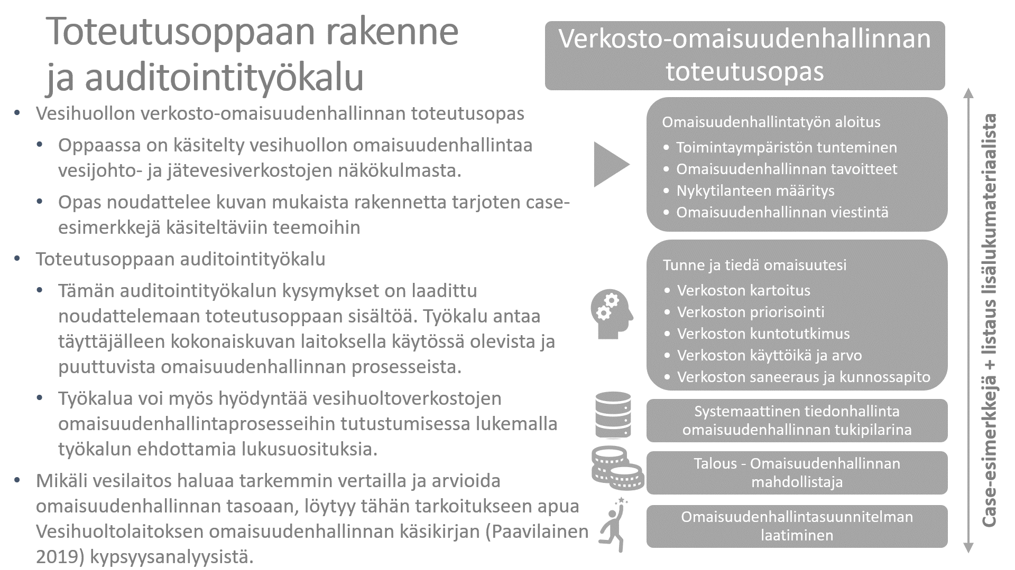

YHTEENVETO
Kokonaistulos
 | 0% | 100%
 |  |  |  | 2022-12-16

0 %

Osa-alue | Tavoite | Max.piste | Pistesumma
Toimintaympäristön tunteminen | 0 | 4 | 0
Omaisuudenhallinnan nykytilanne ja tavoitteet | 0 | 2 | 0
Omaisuudenhallinnan viestintä | 0 | 2 | 0
Verkoston kartoitus | 0 | 4 | 0
Verkoston priorisointi | 0 | 5 | 0
Verkoston kuntotutkimus | 0 | 5 | 0
Verkoston käyttöikä | 0 | 2 | 0
Verkoston saneeraus ja kunnossapito | 0 | 4 | 0
Vesihuollon tiedonhallinta omaisuudenhallinnan tukipilarina | 0 | 6 | 0
Vesihuollon talous omaisuudenhallinnan mahdollistajana | 0 | 5 | 0
Osa-alue | Seuraava askel
Toimintaympäristön tunteminen | VEETI-tietojen säännöllinen kerääminen ja tallentaminen

 | Lue lisää https://www.vvy.fi/ajankohtaista/uutiset/ymparistohallinnon-vesihuollon-tietojarjestelma-veeti/

Omaisuudenhallinnan nykytilanne ja tavoitteet | Laitoksen omaisuudenhallintaa kuvaavien tunnuslukujen määritys. Nykytilanteen määritys tunnuslukujen avulla

 | Lue verkosto-omaisuudenhallinnan toteutusoppaan kappale: 3.2 ja 3.3

Omaisuudenhallinnan viestintä | Viestintäsuunnitelman laatiminen ja sen noudattaminen laitoksen organisaatiossa

 | Lue toteutusoppaan kappale 3.5, pyydä muilta laitoksilta malleja viestintäsuunnitelmista. Englanninkielinen esimerkki löytyy AWWA:n sivuilta (osoite kappaleen 3.5 lisälukusuosituksissa)

Verkoston kartoitus | Paperisten verkostokarttojen digitointi ja uusien mittaustietojen tallentaminen digitaalisessa muodossa

 | Lue verkosto-omaisuudenhallinnan toteutusoppaan kappale: 4.1 ja julkaisu Vesihuoltoverkoston mittaus ja dokumentointi

Verkoston priorisointi | Vesihuoltojärjestelmän toimivuuden kannalta keskeisimpien osian tiedostaminen ja kirjaaminen esimerkiksi verkkotietojärjestelmään

 | Lue verkosto-omaisuudenhallinnan toteutusoppaan kappale: 4.2

Verkoston kuntotutkimus | Kerätään ja tallennetaan systemaattisesti verkostoa koskevia havaintotietoja yhteisesti sovituilla pelisäännöillä

 | Lue verkosto-omaisuudenhallinnan toteutusoppaan kappale: 4.1 ja 4.3 sekä julkaisu Vesihuoltoverkoston mittaus ja dokumentointi

Verkoston käyttöikä | Määrittele verkoston laskennallinen käyttöikä. Mikäli mahdollista, huomioi verkoston materiaali

 | Lue verkosto-omaisuudenhallinnan toteutusoppaan kappale: 4.4

Verkoston saneeraus ja kunnossapito | Kriittisen verkoston osalta laitoksella toteutetaan ennakoivaa kunnossapitoa

 | Lue verkosto-omaisuudenhallinnan toteutusoppaan kappale: 4.6

Vesihuollon tiedonhallinta omaisuudenhallinnan tukipilarina | Tieto- ja kyberturvatilanteen kartoitus ja tietoturvan huomioiminen jatkuvana prosessina

 | Lue verkosto-omaisuudenhallinnan toteutusoppaan kappale: 5.1

Vesihuollon talous omaisuudenhallinnan mahdollistajana | Määrittele vesihuoltoverkoston jälleenhankinta- ja nykykäyttöarvo

 | Lue verkosto-omaisuudenhallinnan toteutusoppaan kappale: 4.5

